GEN-PRE
Proyecto |  | Karla Janet González Rivera
Generador

NO. | CROQUIS | DESCRIPCIÓN PREELIMINARES | ELEMENTO | UNIDAD | EJE | TRAMO | LARGO (M) | ANCHO (M | ALTO (M) | ÁREA | NO.PIEZAS | SUB TOTAL

PLANTA BAJA
PRE-01 | 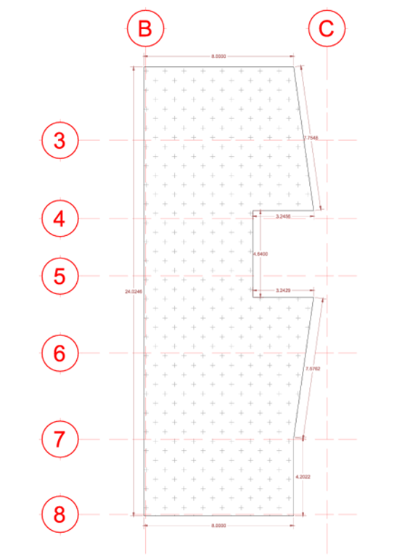 | Trazo de terreno, el precio incluye: nivelación, personal técnico, equipo topográfico y materiales diversos. | Conjunto del terreno | M2 | B-C | 2-8 | 0 | 0 | 0 | 173.68 | 1 | 173.68
PRE-02 |  | Despalme y limpieza de terreno de forma manual o mecánica, incluye: acopio de basura, mano de obra, equipo y herramienta | Conjunto del terreno | M2 | B-C | 2-8 | 0 | 0 | 0 | 173.68 | 1 | 173.68
PRE-03 |  | Excavación por medios mecánicos en terreno tipo I en cepa, hasta una profundidad de 0 a 1.01 m de profundidad, incluye: equipo, mano de obra, herramienta y verificación de niveles de excavación, afine de talud, retiro de material producto de la excavación y P.U.O.T. | Zapata Z-3 | M3 | B | 2-7 | 24.89 | 1.6 | 1.05 |  | 1 | 41.82
 |  |  |  |  | 2 | B-C | 9.35 | 1.6 | 1.05 |  | 1 | 15.71
 |  |  |  |  | B-C | 2-4 | 9.81 | 1.6 | 1.05 |  | 1 | 16.48
 |  |  |  |  | 3-4 | B-C | 3.35 | 1.6 | 1.05 |  | 2 | 11.26
 |  |  |  |  | B-C | 3-6 | 3.6 | 1.6 | 1.05 |  | 1 | 6.05
 |  |  |  |  | B-C | 5-8 | 12.98 | 1.6 | 1.05 |  | 1 | 21.81
 |  |  |  |  | 7 | B-C | 6.75 | 1.6 | 1.05 |  | 1 | 11.34
 |  |  |  |  | 6 | B-C | 5.48 | 1.6 | 1.05 |  | 2 | 18.41
 |  |  |  |  | 4-5 | B-C | 4.46 | 1.6 | 1.05 |  | 1 | 7.49
 |  |  | EXCAVACIÓN TOTAL |  |  |  |  |  |  |  |  | 150.36
PRE-04 |  | Relleno y compactación de cepas con Tepetate, con bailarina y agua, capas con espesor de 20cm, al 90% de su P.V.S..Incluye: material, mano de obra, herramienta, equipo, traslapeo, acarreos y P.U.O.T. | Zapata Z-3 (base) | M3 | B | 2-7 | 24.69 | 1.4 | 0.2 |  | 1 | 6.9132
 |  |  |  |  | 2 | B-C | 9.15 | 1.4 | 0.2 |  | 1 | 2.562
 |  |  |  |  | B-C | 2-4 | 9.61 | 1.4 | 0.2 |  | 1 | 2.6908
 |  |  |  |  | 3-4 | B-C | 3.15 | 1.4 | 0.2 |  | 2 | 1.764
 |  |  |  |  | B-C | 3-6 | 3.4 | 1.4 | 0.2 |  | 1 | 0.952
 |  |  |  |  | B-C | 5-8 | 12.78 | 1.4 | 0.2 |  | 1 | 3.5784
 |  |  |  |  | 7 | B-C | 6.55 | 1.4 | 0.2 |  | 1 | 1.834
 |  |  |  |  | 6 | B-C | 5.28 | 1.4 | 0.2 |  | 2 | 2.9568
 |  |  |  |  | 4-5 | B-C | 4.26 | 1.4 | 0.2 |  | 1 | 1.1928
 |  |  | Zapata Z-3 (dado) |  | B | 2-7 | 24.69 | 0.4 | 0.76 |  | 1 | 7.50576
 |  |  |  |  | 2 | B-C | 9.15 | 0.4 | 0.76 |  | 1 | 2.7816
 |  |  |  |  | B-C | 2-4 | 9.61 | 0.4 | 0.76 |  | 1 | 2.92144
 |  |  |  |  | 3-4 | B-C | 3.15 | 0.4 | 0.76 |  | 2 | 1.9152
 |  |  |  |  | B-C | 3-6 | 3.4 | 0.4 | 0.76 |  | 1 | 1.0336
 |  |  |  |  | B-C | 5-8 | 12.78 | 0.4 | 0.76 |  | 1 | 3.88512
 |  |  |  |  | 7 | B-C | 6.55 | 0.4 | 0.76 |  | 1 | 1.9912
 |  |  |  |  | 6 | B-C | 5.28 | 0.4 | 0.76 |  | 2 | 3.21024
 |  |  |  |  | 4-5 | B-C | 4.26 | 0.4 | 0.76 |  | 1 | 1.29504
 |  |  |  |  | VOLUMEN TOTAL ZAPATA |  |  |  |  |  |  | 50.9832
 |  |  | Relleno= excavación total- volumen zapata total | RELLENO TOTAL |  |  |  |  |  |  |  | 99.38

GEN-EST
Proyecto |  | Karla Janet González Rivera
Generador

NO. | CROQUIS | DESCRIPCIÓN | UNIDAD | EJE | TRAMO | LARGO (M) | ANCHO (M | ALTO (M) | PESO (kg) |  | VOLUMEN (M3) | ACUMULADO
 |  |  |  |  |  |  |  |  |  | PIEZA (PZA)
ESTRUCTURA
PLANTA BAJA
EST-01 |  | Zapata aislada Z1 de 2m x 2m de parilla armada con 7v de no. 4 (1/2")@14cm en ambas direcciones, con refuerzo de 0.80x0.80m con armado de varilla de acero con 2v no.4 y 7 v de no.7. | PZA | B | 3 | 4 |  |  |  | 1 |  | 1
 |  |  |  | B | 5 | 2 |  |  |  | 1 |  | 1
 |  |  |  | B | 7 | 6 |  |  |  | 1 |  | 1

TOTAL |  |  |  |  |  |  |  |  |  |  |  | 3
EST-02 |  | Zapata corrida Z3de 2m x de parilla armada con 4v de no. 4 (1/2")@14cm en ambas direcciones, con refuerzo de 0.80m x 0.96m de alto con armado de varilla de acero con 2v no.4 y 7 v de no.7. | ML | 2 A 3 | B-C | 8 |  |  |  |  |  | 8
 |  |  |  | 3 A 4 | B-C | 1.225 |  |  |  |  |  | 1.225
 |  |  |  | 4 A 5 | B-C | 6.53 |  |  |  |  |  | 6.53
 |  |  |  | 5 A 6 | B-C | 1 |  |  |  |  |  | 1
 |  |  |  | 7 | B-C | 2.88 |  |  |  |  |  | 2.88
 |  |  |  | 2 A 8 | B | 1 |  |  |  |  |  | 1
 |  |  |  | 6 | B-C | 2 |  |  |  |  |  | 2
 |  |  |  | 3 A 4 | B-C | 8 |  |  |  |  |  | 8
 |  |  |  | 3 A 6 | B-C | 3.25 |  |  |  |  |  | 3.25
 |  |  |  | 5 A 6 | B-C | 6.55 |  |  |  |  |  | 6.55
 |  |  |  | 6 | B-C | 1 |  |  |  |  |  | 1
 |  |  |  | 7 | B-C | 0.55 |  |  |  |  |  | 0.55
TOTAL |  |  |  |  |  |  |  |  |  |  |  | 41.975
AZOTEA
EST-05 | 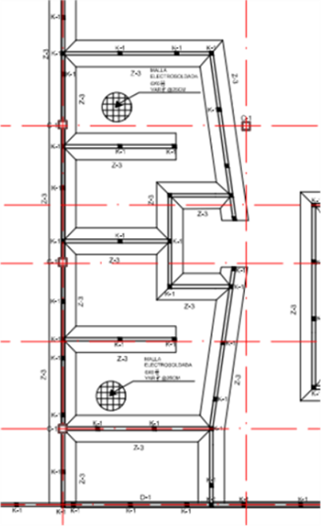 | Losa maciza de 10 cm de espesor, a dos aguas por la mitad con penditente en ambos lados de 4%, de concreto de resistencia f´c=200 kg/cm2, reforzada con varillas de 3/8" colocadas @ 25 cm en ambos sentidos sobre la dala DM-1; sobre la dala D-M se encuentra reforzada en su parte derecha inferior de varillas 3/8" @ 35 cm y en su parte superior de varillas 3/8" @ 30 cm, en su lado izquierdo se encuentra reforzada en la parte superior de varillas de 3/8" @ 25 cm y en su parte inferior de varillas de 3/8" @ 35 cm. Incluye: cimbrado y decimbrado, curado, material, mano de obra y todo lo necesario para su correcta ejecución. | M2 | B-C | 2-8 | 0 | 0 | 0 | 173.68 | 1 | 173.68 | 0
TOTAL |  |  |  |  |  |  |  |  |  |  |  | 0

GEN-ALB
Proyecto |  | Karla Janet González Rivera
Generador

NO. | CROQUIS | DESCRIPCIÓN | UNIDAD | EJE | TRAMO | LARGO (M) | ANCHO (M | ALTO (M) | -VANO | NO. PIEZAS | VOLUMEN (M3) | SUB TOTAL | VARILLA | VARILLA
 |  |  |  |  |  |  |  |  |  |  |  |  | 1/2 | 3/8
 |  | ALBAÑILERIA |  |  |  |  |  |  |  |  |  |  | 0.99 | 0.56
PLANTA BAJA
ALB-01 |  | Plantilla de concreto simple f'c=150 kg/cm2, t.m. a 3/4", rev. 8cm, espesor 5cm, acabado simple, hecho en obra con revolvedora. Incluye: material, mano de obra, herramienta, equipo, vaciado y P.U.O.T. | M2 | B | 2-7 | 24.89 | 1.6 | 0 |  | 1 |  | 39.824
 |  |  |  | 2-3 | B-C | 9.35 | 1.6 | 0 |  | 1 |  | 14.96
 |  |  |  | B-C | 2-4 | 9.81 | 1.6 | 0 |  | 1 |  | 15.696
 |  |  |  | 3-4 | B-C | 3.35 | 1.6 | 0 |  | 2 |  | 10.72
 |  |  |  | B-C | 3-6 | 3.6 | 1.6 | 0 |  | 1 |  | 5.76
 |  |  |  | B-C | 5-8 | 12.98 | 1.6 | 0 |  | 1 |  | 20.768
 |  |  |  | 7 | B-C | 6.75 | 1.6 | 0 |  | 1 |  | 10.8
 |  |  |  | 6 | B-C | 5.48 | 1.6 | 0 |  | 2 |  | 17.536
 |  |  |  | 4-5 | B-C | 4.46 | 1.6 | 0 |  | 1 |  | 7.136
TOTAL |  |  |  |  |  |  |  |  |  |  |  | 136.064 | VARILLA 1/2 0.99 | VARILLA 3/8 0.56
ALB-02 |  | Zapata Corrida Z-3 peralte (pedestal) de 1.4m, concreto armado f'c=250 kg/cm2, armada con varillas #4 @ 25cm en ambos sentidos. Incluye: material, mano de obra, herramienta, cimbrado, colado, vibrado, curado, descimbrado, retiro de sobrantes fuera de obra y P.U.O.T. | PZA | B | 2-7 | 24.89 | 1.6 | 0.96 |  | 1 | 14.53576 | 14.53576 | 405.60 | 224.96 | 27.90359775 | 15.47631496
 |  |  |  | 2-3 | B-C | 9.35 | 1.6 | 0.96 |  | 1 | 5.4604 | 5.4604 | 152.3648051 | 84.50687023
 |  |  |  | B-C | 2-4 | 9.81 | 1.6 | 0.96 |  | 1 | 5.72904 | 5.72904 | 159.8608276 | 88.66442748
 |  |  |  | 3-4 | B-C | 3.35 | 1.6 | 0.96 |  | 1 | 1.9564 | 1.9564 | 54.59059863 | 30.2778626
 |  |  |  | B-C | 3-6 | 3.6 | 1.6 | 0.96 |  | 1 | 2.1024 | 2.1024 | 58.66452391 | 32.53740458
 |  |  |  | B-C | 5-8 | 12.98 | 1.6 | 0.96 |  | 1 | 7.58032 | 7.58032 | 211.5182001 | 117.3154198
 |  |  |  | 7 | B-C | 6.75 | 1.6 | 0.96 |  | 1 | 3.942 | 3.942 | 109.9959823 | 61.00763359
 |  |  |  | 6 | B-C | 5.48 | 1.6 | 0.96 |  | 1 | 3.20032 | 3.20032 | 89.30044194 | 49.52916031
 |  |  |  | 4-5 | B-C | 4.46 | 1.6 | 0.96 |  | 1 | 2.60464 | 2.60464 | 72.67882684 | 40.31022901
TOTAL |  |  |  |  |  |  |  |  |  |  |  | 47.11128
ALB-02 | 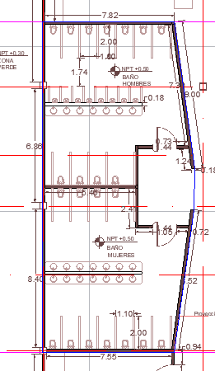 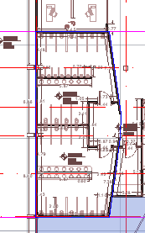 | MURO DE BLOCK HUECO DE 12X20X40 CM, ASENTADO CON MORTERO DE CEMENTO-CAL-ARENA EN PROPORCIÓN 1:2:6. Incluye: material, mano de obra, herramienta, cimbrado, colado, vibrado, curado, descimbrado, retiro de sobrantes fuera de obra y P.U.O.T. | M2 | B | 2-7 | 24.89 |  | 5.54 |  | 2 | 275.7812 | 275.7812
 |  |  |  | 2-3 | B-C | 9.35 |  | 5.54 |  | 2 | 103.598 | 103.598
 |  |  |  | B-C | 2-4 | 9.81 |  | 5.54 |  | 2 | 108.6948 | 108.6948
 |  |  |  | 3-4 | B-C | 3.35 |  | 5.54 |  | 2 | 37.118 | 37.118
 |  |  |  | B-C | 3-6 | 3.6 |  | 5.54 |  | 2 | 39.888 | 39.888
 |  |  |  | B-C | 5-8 | 12.98 |  | 5.54 |  | 2 | 143.8184 | 143.8184
 |  |  |  | 7 | B-C | 6.75 |  | 5.54 |  | 2 | 74.79 | 74.79
 |  |  |  | 6 | B-C | 5.48 |  | 5.54 |  | 2 | 60.7184 | 60.7184
 |  |  |  | 4-5 | B-C | 4.46 |  | 5.54 |  | 2 | 49.4168 | 49.4168
TOTAL |  |  |  |  |  |  |  |  |  |  |  | 893.8236
ALB-02 | 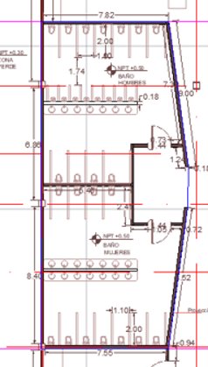 | Firme de concreto f'c=250 kg/cm2 de 20 cm de espesor terminado aparente, con acero de refuerzo f'y=4200 kg/cm2 y malla electrosoldada 6x6 de acuerdo con el cálculo estructural; acabado final pintura Chukret en color lorca I5-09 acabado semimate marca COMEX | M2 | B-C | 2-7 |  |  |  | 163.47 | 3 | 490.41 | 490.41
TOTAL |  |  |  |  |  |  |  |  |  |  |  | 490.41

GEN-ACA
Proyecto |  | Karla Janet González Rivera
Generador

NO. | CROQUIS | DESCRIPCIÓN | UNIDAD | EJE | TRAMO | LARGO (M) | ANCHO (M | ALTO (M) | -VANO | NO. PIEZAS | VOLUMEN (M3) | SUB TOTAL

 |  | ACABADOS
PLANTA BAJA
ACA-01 | 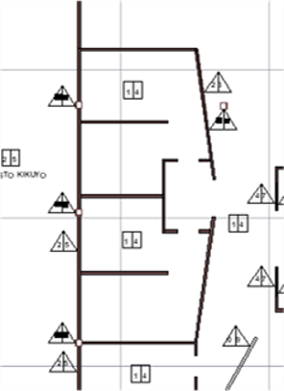 | Aplanado de mortero proporción 1:3 cemento-arena fina cernida, después aplicar sobre superficie húmeda a una sola mano CHUKRET en color blanco L-010 acabado semimate marca COMEX, previamente sellado con sellador PRACTIKO 3 en 1 marca COMEX | M2 | B-C | 2-7 | 119.74 |  | 5.54 |  | 2 |  | 1326.7192
TOTAL |  |  |  |  |  |  |  |  |  |  |  | 1326.7192
ACA-02 | 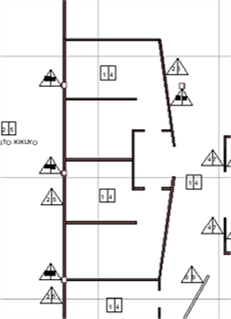 | Capa distribuida y ligera de esmalte anticorrosivo RUST OLEUM METAL PROTECTION | PZA | B-C | 2-7 | 4.8 |  | 5.54 |  | 2 | 26.592 | 26.592 | N
TOTAL |  |  |  |  |  |  |  |  |  |  |  | 26.592
ACA-03 | 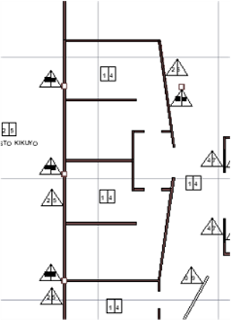 | Aplanado de mortero proporción 1:3 cemento-arena fina cernida, después apli car sobre superficie superficialmente húmeda a una sola mano CHUKRET en color Lorca I5-09 acabado semimate marca COMEX | M2 | B | 2-7 | 28.71 |  | 5.54 |  | 2 | 318.1068 | 318.1068
TOTAL |  |  |  |  |  |  |  |  |  |  |  | 318.1068
ACA-04 | 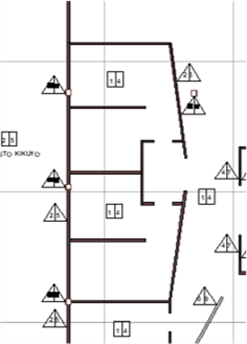 | En superficie húmeda aplicar CHUKRET en color Asturias M4-06 acabado semimate marca COMEX, previamente sellado con sellador PRACTIKO 3 en 1 marca COMEX a una mano, impermeabilizado con impermeabilizante FESTER ACRITON PROSHIELD MAX 12 AÑOS en color blanco marca FESTER | M2 | B-C | 2-7 |  |  |  | 163.47 | 1 | 163.47 | 163.47
TOTAL |  |  |  |  |  |  |  |  |  |  |  | 163.47

GEN-HIDS
Proyecto |  | Karla Janet González Rivera
Generador

NO. | CROQUIS | DESCRIPCIÓN | UNIDAD | EJE | TRAMO | LARGO (M) | ANCHO (M | ALTO (M) | -VANO | NO. PIEZAS | VOLUMEN (M3) | SUB TOTAL

 |  | INSTALACIÓN HIDROSANITARIA
PLANTA BAJA
ACA-01 | 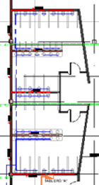 | Tubería de PVC HID de 110 mm de diámetro. Incluye: suministro, colocación, pegamento, cortes, desperdicio, uniones, limpieza y todo lo necesario para cu correcta ejecución. | M | B-C | 2-7 | 105.38 |  |  |  | 1 |  | 105.38
TOTAL |  |  |  |  |  |  |  |  |  |  |  | 105.38
ACA-02 | 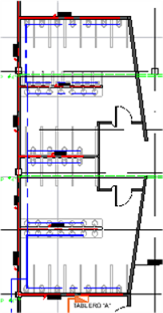 | Tubería de PVC SAN de 4" de diámetro. Incluye: suministro, colocación, pegamento, cortes, desperdicio, uniones, limpieza y todo lo necesario para su correcta ejecución. | M | B-C | 2-7 | 16.93 |  |  |  | 1 |  | 16.93
TOTAL |  |  |  |  |  |  |  |  |  |  |  | 16.93
ACA-03 |  | Mueble de WC sanitario Milán de cerámica vitrificada en color blanco, acabado brillante marca Interceramic. Incluye: suministro, colocación, pegamento, cortes, desperdicio, uniones, limpieza y todo lo necesario para su correcta ejecución. | PZA | B-C | 2-7 |  |  |  |  | 28 |  | 28
TOTAL |  |  |  |  |  |  |  |  |  |  |  | 28
ACA-04 |  | Mueble de lavamanos de cerámica de color blanco en acabado brillante, marca Esatto. Incluye: suministro, colocación, pegamento, cortes, desperdicio, uniones, limpieza y todo lo necesario para su correcta ejecución. | PZA | B-C | 2-7 |  |  |  |  | 42 |  | 28
TOTAL |  |  |  |  |  |  |  |  |  |  |  | 28
ACA-05 |  | Mueble de mingitorio de cerámica de alto brillo en color blanco marca Urrea. Incluye: suministro, colocación, pegamento, cortes, desperdicio, uniones, limpieza y todo lo necesario para su correcta ejecución. | PZA | B-C | 2-7 |  |  |  |  | 16 |  | 16
TOTAL |  |  |  |  |  |  |  |  |  |  |  | 16

GEN-ELE
Proyecto |  | Karla Janet González Rivera
Generador

NO. | CROQUIS | DESCRIPCIÓN | UNIDAD | EJE | TRAMO | LARGO (M) | ANCHO (M | ALTO (M) | -VANO | NO. PIEZAS | VOLUMEN (M3) | SUB TOTAL

 |  | ELECTRICO
PLANTA BAJA Y ALTA
ELE-01 | 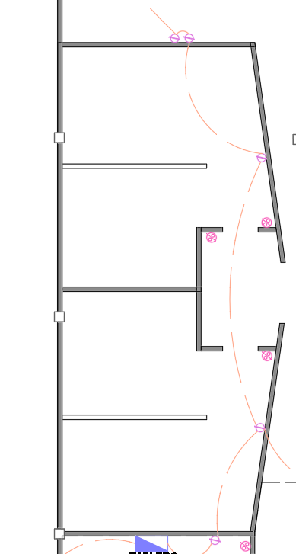 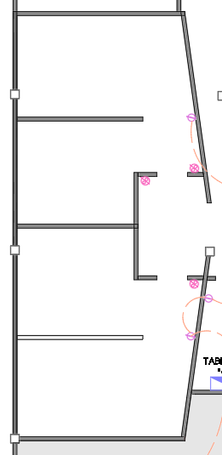 | Contacto. Incluye: suministro, colocación, tendido de cable, tubería, uniones, y todo lo necesario para su correcta ejecución. | PZA | B-C | 2-7 |  |  |  |  | 8 |  | 8
ELE-02 |  | Apagador. Incluye: suministro, colocación, tendido de cable, tubería, uniones, y todo lo necesario para su correcta ejecución. | PZA | B-C | 2-7 |  |  |  |  | 7 |  | 7
TOTAL |  |  |  |  |  |  |  |  |  |  |  | 15

 |  |  |  |  |  |  | A

PUERTA
Proyecto |  | Karla Janet González Rivera
Generador

NO. | CROQUIS | DESCRIPCIÓN | UNIDAD | EJE | TRAMO | LARGO (M) | ANCHO (M | ALTO (M) | -VANO | NO. PIEZAS | VOLUMEN (M3) | SUB TOTAL

 |  | PUERTA
PLANTA BAJA Y ALTA
P-01 | 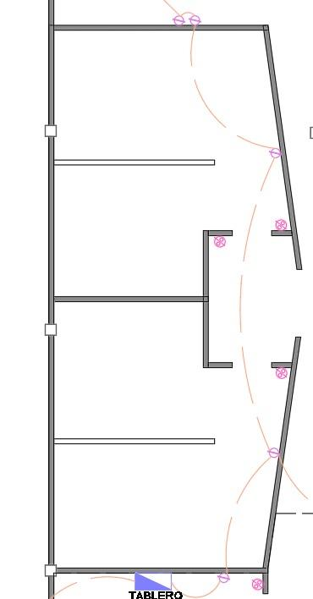 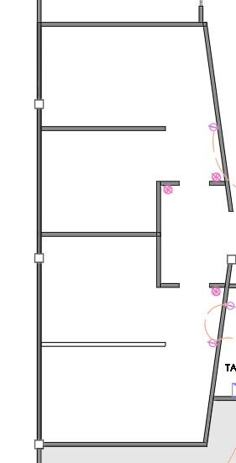 | Una hoja de madera laminada protejida con BEHR SPECIALTY®PARA MADERAS Tinte + Barniz Poliuretano en color Nogal Oscuro con sistema de pivote hidráulico con cierre suave CAP. 100KG MOD. JK05204 de la marca JAKO | PZA | B-C | 2-7 |  |  |  |  | 4 |  | 4
P-02 |  | Una hoja de madera laminada protejida con BEHR SPECIALTY®PARA MADERAS Tinte + Barniz Poliuretano en color Nogal Oscuro con sistema de puerta abatible | PZA | B-C | 7-8 |  |  |  |  | 1 |  | 1
TOTAL |  |  |  |  |  |  |  |  |  |  |  | 5

